Hoja 1
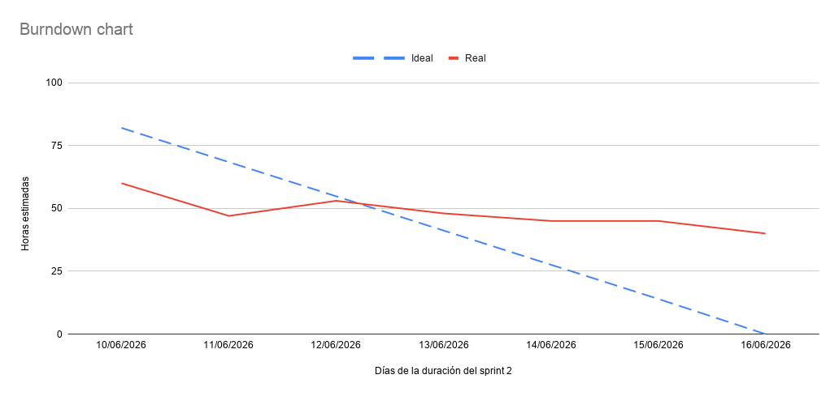
Fecha | Ideal (Horas) | Real (Horas)
10/06/2026 | 82 | 60
11/06/2026 | 68.4 | 47
12/06/2026 | 54.8 | 53
13/06/2026 | 41.2 | 48
14/06/2026 | 27.6 | 45
15/06/2026 | 14 | 45
16/06/2026 | 0 | 40

